Graphique 1
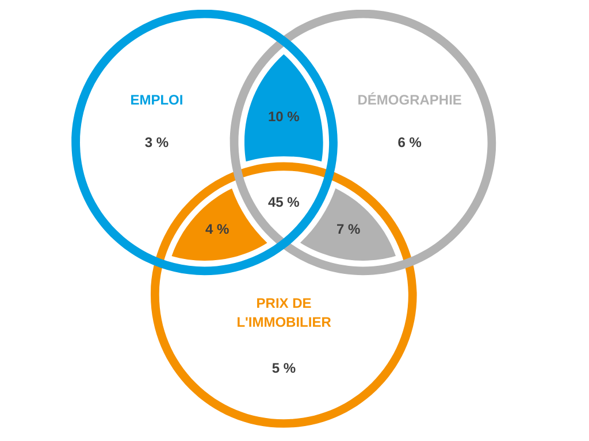
Graphique 1. Diagramme de Ven des villes moyennes* plus dynamiques que la médiane

Part des villes moyennes avec un taux supérieur
- à la médiane des taux d'évolution d'emploi entre 2009 et 2019 (0,0%) | 63%
- à la médiane des taux d'évolution de la population entre 2008 et 2018 (0,5 %) | 69%
- à la médiane des taux d'évolution des prix de l'immobilier entre 2012 et 2017 (-1,3 %) | 62%

Part des villes moyennes avec un taux supérieur à la médiane pour l'évolution de :
- l'emploi uniquement | 3%
- la population uniquement | 6%
- les prix de l'immobilier uniquement | 5%
- l'emploi et la population | 10%
- la population et les prix | 7%
- les prix et l'emploi | 4%
- les trois indicateurs | 45%

*Villes moyennes hors Dom et hors Alsace

Graphique 2
Graphique 2. Evolution de l'emploi salarié privé entre 2009 et 2019 (base 100 en 2009)

 | 2009 | 2010 | 2011 | 2012 | 2013 | 2014 | 2015 | 2016 | 2017 | 2018 | 2019
Couronnes des villes moyennes | 100.0 | 100.8 | 101.7 | 101.3 | 100.7 | 100.6 | 100.9 | 102.1 | 103.8 | 105.2 | 107.0
Pôles des villes moyennes | 100.0 | 101.1 | 101.3 | 99.6 | 99.0 | 98.4 | 99.0 | 100.2 | 101.8 | 101.9 | 102.8
Couronnes des métropoles | 100.0 | 101.1 | 102.1 | 102.3 | 102.4 | 101.8 | 102.6 | 104.4 | 106.7 | 108.4 | 110.3
Pôles des métropoles | 100.0 | 100.9 | 101.9 | 102.0 | 102.0 | 102.6 | 103.7 | 105.5 | 107.9 | 109.8 | 111.8
France entière | 100.0 | 100.9 | 101.6 | 101.1 | 100.9 | 100.8 | 101.5 | 102.9 | 104.9 | 106.1 | 107.7

Graphique 3
Graphique 3. Evolution des prix médians des maisons anciennes de quatre pièces et plus entre 2010 et 2019 (base 100 en 2010)

 | 2010 | 2011 | 2012 | 2013 | 2014 | 2015 | 2016 | 2017 | 2018 | 2019
Couronnes des métropoles | 100.0 | 101.9 | 97.4 | 94.6 | 92.4 | 91.9 | 92.0 | 96.4 | 97.6 | 98.4
Couronnes des villes moyennes | 100.0 | 100.1 | 95.5 | 93.0 | 90.9 | 90.0 | 90.5 | 93.5 | 93.7 | 93.7
Pôles des metropoles | 100.0 | 103.7 | 100.7 | 98.6 | 95.3 | 94.8 | 98.1 | 101.8 | 104.5 | 107.0
Pôles des villes moyennes | 100.0 | 101.8 | 96.4 | 94.1 | 90.6 | 89.6 | 90.1 | 93.1 | 93.4 | 93.5

 | Couronnes des métropoles | Couronnes des villes moyennes | Pôles des metropoles | Pôles des villes moyennes
2010 | 100.0 | 100.0 | 100.0 | 100.0
2011 | 101.9 | 100.1 | 103.7 | 101.8
2012 | 97.4 | 95.5 | 100.7 | 96.4
2013 | 94.6 | 93.0 | 98.6 | 94.1
2014 | 92.4 | 90.9 | 95.3 | 90.6
2015 | 91.9 | 90.0 | 94.8 | 89.6
2016 | 92.0 | 90.5 | 98.1 | 90.1
2017 | 96.4 | 93.5 | 101.8 | 93.1
2018 | 97.6 | 93.7 | 104.5 | 93.4
2019 | 98.4 | 93.7 | 107.0 | 93.5

Graphique 4
Graphique 4. Evolution des prix médians des maisons anciennes de quatre pièces et plus entre 2015 et 2020 (base 100 en 2019)

 | 2010 | 2011 | 2012 | 2013 | 2014 | 2015 | 2016 | 2017 | 2018 | 2019 | 2020
Couronnes des métropoles | 101.7 | 103.6 | 99.0 | 96.1 | 93.9 | 93.5 | 93.6 | 98.0 | 99.2 | 100.0 | 104.0
Couronnes des villes moyennes | 106.7 | 106.8 | 101.9 | 99.2 | 96.9 | 96.0 | 96.5 | 99.7 | 99.9 | 100.0 | 100.2
Pôles des métropoles | 93.5 | 96.9 | 94.2 | 92.2 | 89.1 | 88.7 | 91.8 | 95.2 | 97.7 | 100.0 | 105.0
Pôles des villes moyennes | 107.0 | 108.8 | 103.1 | 100.7 | 97.0 | 95.8 | 96.4 | 99.6 | 99.9 | 100.0 | 102.1

